Sheet1
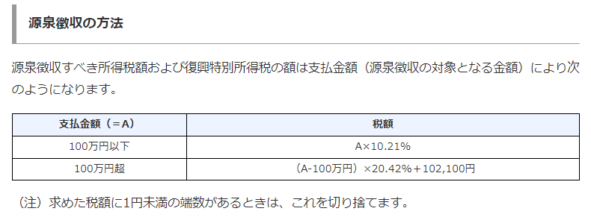
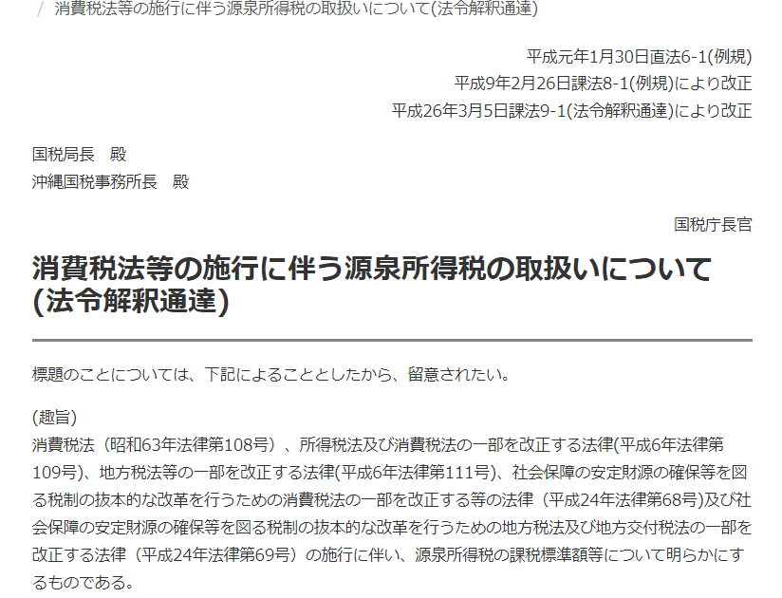
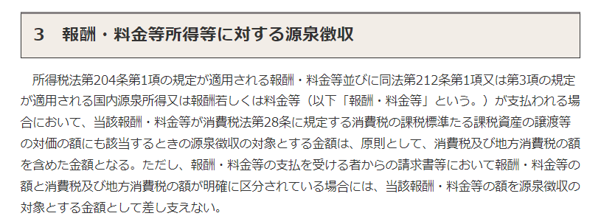
税込金額で計算
 | 税込額面金額 | 源泉税 | 支払額
 | 2,000,000 | (306,300) | 1,693,700

税抜金額で計算（請求書等で消費税を区分するならこちらでもよい）
 | 税抜額面金額 | 源泉税 | 消費税 | 支払額
 | 2,000,000 | (306,300) | 200,000 | 1,893,700

 | この色のセルに金額を入れてください。

